Пьезодатчик
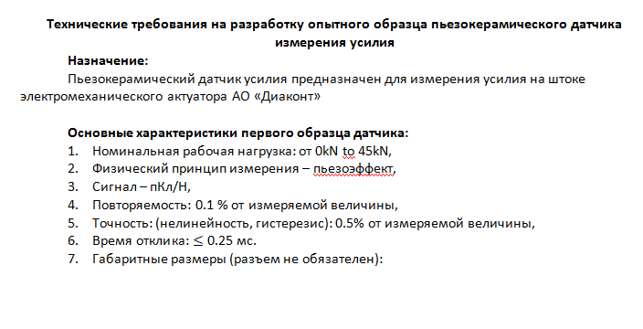
Расчет точности тензометрии ЭМП DA99SA
SMARTAXIS |  |  |  |  | ввод данных
Тихонов Е.Н. |  | 2020-04-05 |  | xxx | точность

ДАТЧИК

Тип датчика: | пьезодатчик от Piezoelectric.ru

T | 55 | °С | темпратура датчика
dAccuracy= | 0.02 | % | Влияние температуры на точность (от диапазона измерений)
Scale = | 30000 | N | диапазон измеряемых усилий на клещах
отн. точность= | 0.5 | % | Точность: (нелинейность, гистерезис) от измеряемой величины
абс. точность = | 330 | N | абсолютная точность датчика с учетом температуры

q= | 233 | пКл/Н | изменение заряда от приложенного усилия
С= | 60 | нФ | емкость датчика
Usensor= | 116.5 | В | напряжение на выходе датчика

УСИЛИТЕЛЬ

Error Budget Analysis
(Example: AN-539 APPLICATION NOTE "AD")

Input Full Scale (FS) = | 1.468 | V | входной диапазон измерения
GAIN= | 1 |  | усиление
max Tamb= | 55 | °С | макс темп. окр.воздуха

Error Source | TLV2771IDBVR | Total Error, ppm

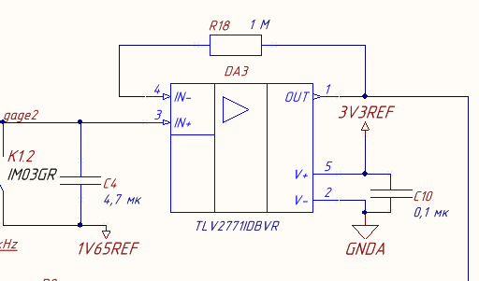
ABSOLUTE ACCURACY
at Tamb = +25°C

Input Offset Voltage, mV | 2.5 mV/FS V | 1702
Output Offset Voltage, mV | 0 | 0
Input Offset Current, nA | 0 | 0
CMR, dB | 96 dB -> 15.8 ppm *
 | 1.65V/FS V | 18
Gain | 0.00% | 0

DRIFT TO +55°C

Gain Drift, ppm/°C | 0 | 0
Input Offset Voltage, mV/°C | 2 µV/°C * (55-25)°C/FS V | 41
Input Offset Current, pA/°C | 0 | 0

Output Offset Voltage Drift, mV/°C | 0 | 0

RESOLUTION

Gain Nonlinearity, ppm of FS | 0 | 0
Typ 0.1 Hz–10 Hz Volt. Noise, mV p-p | 0.86 μVPP/FS V | 1

PASSIVE COMPONENTS

C1 tolerance, % | 10 | 100000
C1 Drift, % (25->55°C) | 2.5 | 25000

 | GRAND TOTAL ERROR, ppm | 126762
 | GRAND TOTAL ERROR, % | 12.676

С1= | 4.7 | mkF | емкость || выходу датчика
С1%= | 10 | % | точность емкости C1

FULL_Range= | 1.468 | V | диапазон АЦП для положительных усилий
ADC_bit= | 16 | bit | разрядность АЦП
ADC_ref= | 3.3 | V | ref ADC
Discret_mV= | 0.050 | mV | дискретность АЦП (1 разряд)
Discret_N= | 1.029 | N | дискретность АЦП (1 разряд)

Accuracy= | 3803 | N | точность измерения усилия электроникой

ДАТЧИК + УСИЛИТЕЛЬ

Total absolute accuracy= | 4133 | N
 | 13.196 | %

Тензодатчик
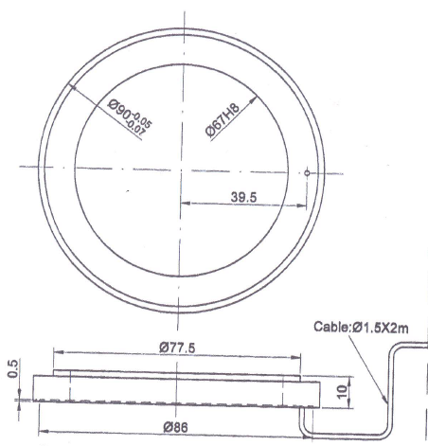
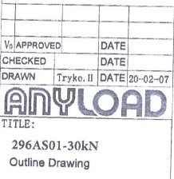
Расчет точности тензометрии ЭМП DA99SA
SMARTAXIS |  |  |  |  | ввод данных
Тихонов Е.Н. |  | 2020-04-05 |  | xxx | точность

ДАТЧИК

Тип датчика: | тензодатчик 296AS01-30kN "ANYLOAD"

Scale = | 30000 | N | диапазон измеряемых усилий
total error = | 1.5 | % | Точность на всем диапазоне
Rated Output= | 1 | mV/V | Vo/Vex
Excitation Voltage (Vex) | 3.3 | V | sensor supply voltage
Output (Vo) = | 3.3 | mV | sensor output
абс. точность = | 450 | N | абсолютная точность датчика

УСИЛИТЕЛЬ
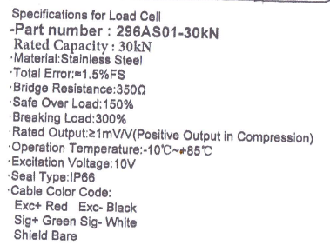
Error Budget Analysis
(Example: AN-539 APPLICATION NOTE "AD")

Input Full Scale (FS) = | 3.3 | mV | входной диапазон измерения
GAIN= | 74 |  | усиление
max Tamb= | 55 | °С | макс темп. окр.воздуха
R= | 350 | Ohm | Bridge resistance

Error Source | INA333 | Total Error, ppm

ABSOLUTE ACCURACY
at Tamb = +25°C

Input Offset Voltage, mV | 75 µV/FS mV | 22727
Output Offset Voltage, mV | 10 µV/G/FS mV | 41
Input Offset Current, nA | 200 pA * R Ohm/FS mV | 21
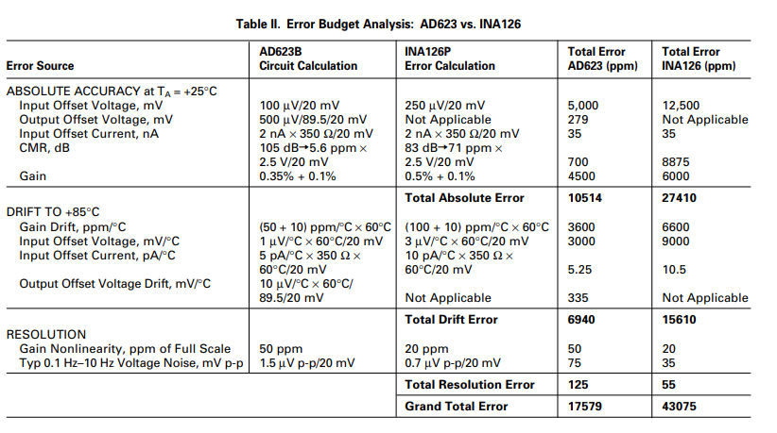
CMR, dB | 115 dB -> 1.78 ppm *
 | 1.65V/FS mV | 890
Gain | 0.25% | 2500

Total |  | 26179

DRIFT TO +55°C

Gain Drift, ppm/°C | 50 ppm/°C * (55-25)°C | 1500
Input Offset Voltage, mV/°C | 0.5 µV/°C * (55-25)°C/FS mV | 4545
Input Offset Current, pA/°C | 0 | 0

Output Offset Voltage Drift, mV/°C | 0.07 µV/°C *(55-25)°C/ | 9
 | G/FS mV
Total |  | 6054

RESOLUTION

Gain Nonlinearity, ppm of FS | 10 ppm | 10
Typ 0.1 Hz–10 Hz Volt. Noise, mV p-p | 1 μVPP/FS mV | 303

Total |  | 313

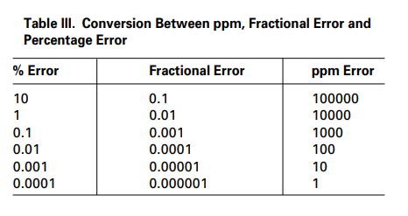
 | GRAND TOTAL ERROR, ppm | 32547
 | GRAND TOTAL ERROR, % | 3

FULL_Range= | 1.65 | V | диапазон АЦП для положительных усилий
ADC_bit= | 16 | bit | разрядность АЦП
ADC_ref= | 3.3 | V | ref ADC
Discret_mV= | 0.050 | mV | дискретность АЦП (1 разряд)
Discret_N= | 0.916 | N | дискретность АЦП (1 разряд)

Accuracy= | 976 | N | точность измерения усилия электроникой

Суммарная погрешность

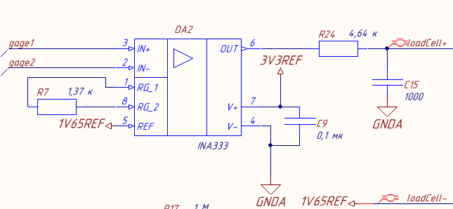

ДАТЧИК + УСИЛИТЕЛЬ

Total absolute accuracy= | 1426 | N
 | 5 | %

